Sheet1
카메오 다이어리
STI : 02 6673 4900 , Fax : 02 6406 6543
배송주소:
제품명 | 카메오 다이어리
이미지 | 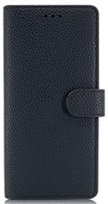 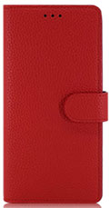 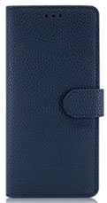 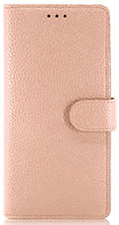 |  |  |  | 이미지
기종/디자인 | 블랙 | 레드 | 네이비 | 인디핑크 | 기종/디자인 | 블랙 | 레드 | 네이비 | 인디핑크
갤럭시S8 (G950) |  |  |  |  | 갤럭시A10e (A102N) 갤럭시Jean2 (A202)
갤럭시S8플러스 (G955) |  |  |  |  | 갤럭시와이드4 (A205) 갤럭시A30Duos (A305)
갤럭시S9 (G960) |  |  |  |  | 갤럭시A40 (A405)
갤럭시S9플러스 (G965) |  |  |  |  | 갤럭시A50Duos (A505)
갤럭시S10e (G970) |  |  |  |  | 갤럭시A90 5G (A908S)
갤럭시S10 (G973) |  |  |  |  | 갤럭시A12 (A125)
갤럭시S10플러스 (G975) |  |  |  |  | 갤럭시A21S (A217)
갤럭시S10 5G (G977) |  |  |  |  | 갤럭시A31 (A315)
갤럭시S20 FE (G781) |  |  |  |  | 갤럭시A51 (A516)
갤럭시S20 (G981) |  |  |  |  | 갤럭시A71 (A716)
갤럭시S20플러스 (G986) |  |  |  |  | 갤럭시A22(A226)
갤럭시S20울트라 (G988) |  |  |  |  | 갤럭시A32 LTE(A325)
갤럭시S21 (G991) |  |  |  |  | 갤럭시A32 5G(A326)
갤럭시S21플러스 (G996) |  |  |  |  | 갤럭시A42(A426)
갤럭시S21울트라 (G998) |  |  |  |  | 갤럭시A52(A528)
갤럭시S22 (S901) |  |  |  |  | 갤럭시A82(A826)
갤럭시S22플러스 (S906) |  |  |  |  | 갤럭시A33(A336)
갤럭시S22울트라 (S908) |  |  |  |  | 갤럭시A53(A536)
갤럭시S23 FE (S711) |  |  |  |  | 갤럭시A24(A245)
갤럭시S23 (S911) |  |  |  |  | 갤럭시A34(A346)
갤럭시S23플러스 (S916) |  |  |  |  | 갤럭시A54(A546)
갤럭시S23울트라 (S918) |  |  |  |  | 갤럭시A25 (A256)
갤럭시S24(S921) |  |  |  |  | 갤럭시M33(M336)
갤럭시S24플러스(S926) |  |  |  |  | 갤럭시M53(M536)
갤럭시S24울트라(S928) |  |  |  |  | 갤럭시점프3(M446)
갤럭시노트8 (N950) |  |  |  |  | 갤럭시XCOVER-5(G525)
갤럭시노트9 (N960)
갤럭시노트10 (N971)
갤럭시노트10플러스 (N976)
갤럭시노트20 (N981)
갤럭시노트20울트라 (N986)

